상품제안서
쿠비녹스 아르떼 플레이트 3종 세트 | 상품코드: S25320

 |  |  |  |  |  |  | 02-713-8555 | www.synergygift.co.kr
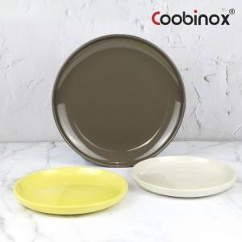 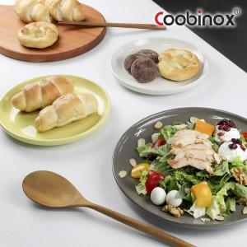 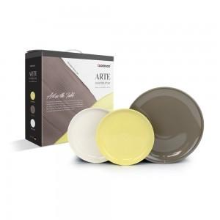

【상세/제작정보】

【인쇄/포장옵션】 | 스티커 / 포장불가능

【공급단가】 | 수량 | 50~ | 100~ | 500~ | 1,000~ | 2,000~
*VAT별도 | 단가 | 11,180원 | 10,800원 | 10,430원 | 10,060원 | 9,690원

【상품 URL】 | https://www.synergygift.co.kr:443/src/goods_detail.php?gdno=25320

